상품제안서
조은선택 프리미엄코르크텀블러500ml | 상품코드: F31983

 |  |  |  |  |  |  | 02-412-0044 | www.easy1.co.kr
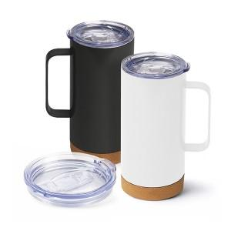

【상세/제작정보】

【인쇄/포장옵션】 | 레이저, 컬러필름인쇄 / 포장지포장

【공급단가】 | 수량 | 100~ | 300~ | 500~ | 1,000~ | 3,000~
*VAT별도 | 단가 | 9,000원 | 8,850원 | 8,620원 | 8,470원 | 8,250원

【상품 URL】 | https://easy1.co.kr:443/src/goods_detail.php?gdno=31983

